Plan1
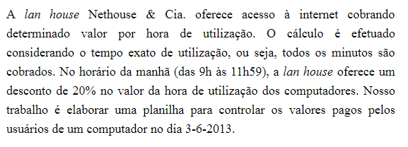
NETHOUSE - COMPUTADOR 23 - 03/06/2013
VALOR HORA: | R$ 10.00

USUÁRIO | HORA INICIAL | HORA FINAL | TEMPO TOTAL | NÚMERO DE HORAS | NÚMERO DE MINUTOS | TEMPO TOTAL (MINUTOS) | VALOR DO MINUTO | VALOR A PAGAR
Alexandre | 9:00:00 | 10:05:00
Karina | 10:07:00 | 10:47:00
Monica | 10:50:00 | 11:30:00
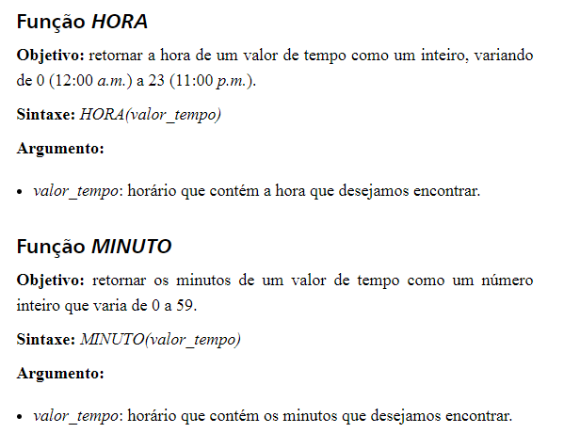
Manolo | 11:31:00 | 12:05:00
Simone | 12:07:00 | 13:45:00
Yvone | 13:46:00 | 16:30:00
Rogerio | 16:45:00 | 18:00:00

